List1
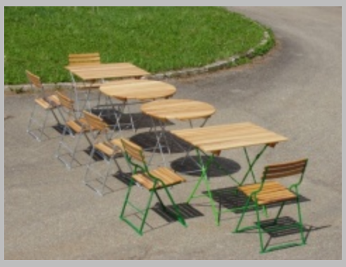
 |  |  |  |  | http://www.benedio.cz/produkty/dum-zahrada-pozemek/zahradni-nabytek-kar-a
 |  | Ks | Počet | Celkem
M | Stůl jasan | 1,066 Kč | 2 | 2,132 Kč
 | Židle jasan | 747 Kč | 8 | 5,973 Kč
 |  |  |  | 8,105 Kč

D | Stůl jasan | 1,066 Kč | 1 | 1,066 Kč
 | Židle jasan | 747 Kč | 5 | 3,733 Kč
 |  |  |  | 4,799 Kč

L | Stůl jasan | 1,066 Kč | 2 | 2,132 Kč
 | Židle jasan | 747 Kč | 6 | 4,479 Kč
 |  |  |  | 6,611 Kč

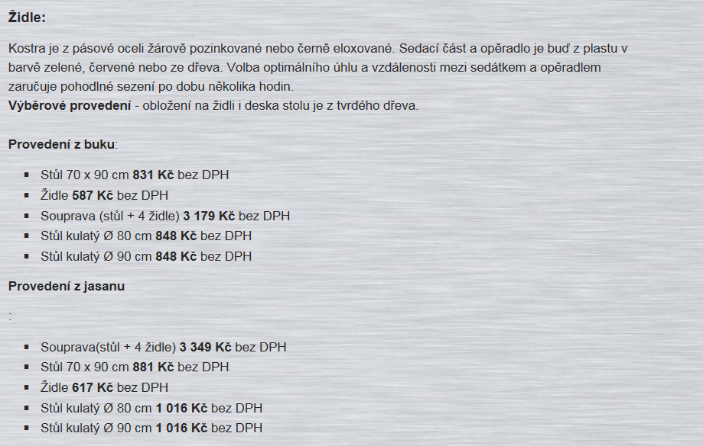
 |  |  |  | #REF!

